表紙・改定履歴
Webダイレクト販売

帳票設計書
個別帳票_告知書控 詳細設計書

© 2020 Sasuke Financial Lab Inc.

変 更 記 録
版数 REV. | 作成更新日 | 変 更 内 容 | 担 当
01 | 2020-10-29 | 初版 | 城市

プロセス
詳細設計 |  |  |  |  |  |  | 大項目 |  |  | 小項目 |  | 詳細

 | シーケンス

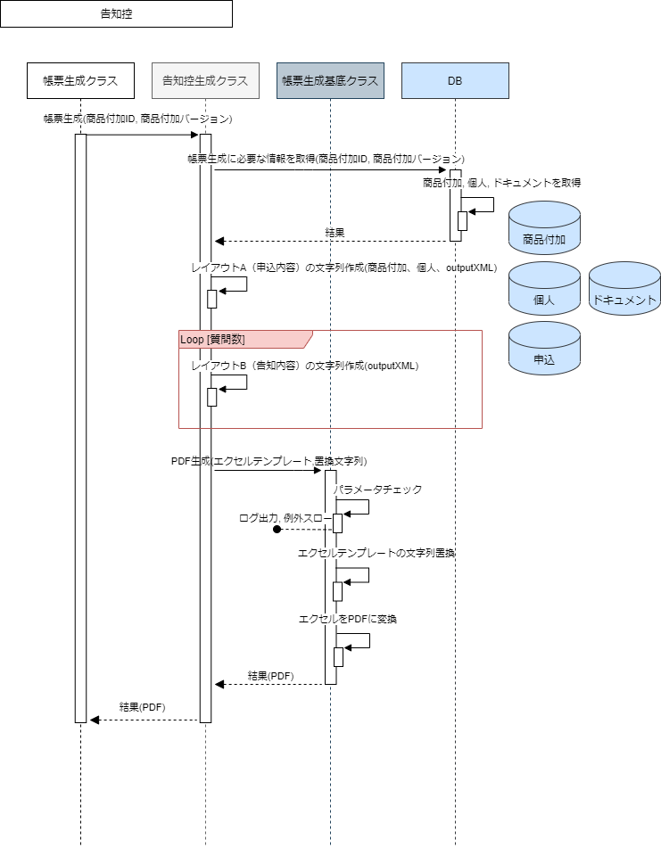

 |  |  |  |  |  |  |  |  |  |  |  |  |  |  | システム日付はファイル保存の日時と合わせる必要がある

 | プロセス詳細
 | １． | 帳票生成クラスからメソッドコールされる。
 |  | 帳票生成対象の商品付加IDと商品付加バージョンを引数としてコールされる。

 | ２． | 帳票の生成に必要な情報を取得する。

 |  | SQL |  |  |  |  |  |  |  |  | パラメータ |  |  | 説明
 |  | SELECT | 商品付加.証券番号
 |  |  | 商品付加.申込ID
 |  |  | 商品付加.告知完了日
 |  |  | 個人.姓
 |  |  | 個人.名
 |  | FROM | 商品付加
 |  | INNER JOIN | 個人
 |  |  |  | ON |  | 商品付加.契約者個人ID = 個人.ID
 |  | WHERE |  |  | 商品付加.商品付加ID = 【値】 |  |  |  |  |  | メソッドコールの引数.商品付加ID
 |  |  | AND |  | 商品付加.商品付加バージョン = 【値】 |  |  |  |  |  | メソッドコールの引数.商品付加バージョン

 |  | 戻り値 |  | 契約情報オブジェクト |  |  |  |  |  | 備考
 |  | 項目名（和） |  |  |  |  |  | 項目名（英） | 型 | パラメータ |  |  | 説明
 |  | 証券番号 |  |  |  |  |  | policyNo | string | SQL結果.商品付加.証券番号
 |  | 申込ID |  |  |  |  |  | applyId | int | SQL結果.商品付加.申込ID
 |  | 告知完了日 |  |  |  |  |  | disclosuledDate | datetime | SQL結果.告知完了日
 |  | 姓 |  |  |  |  |  | lastName | string | SQL結果.個人.姓
 |  | 名 |  |  |  |  |  | firstName | string | SQL結果.個人.名

 |  | SQL |  |  |  |  |  |  |  |  | パラメータ |  |  | 説明
 |  | SELECT | ドキュメント.ファイルデータ
 |  | FROM | ドキュメント
 |  | WHERE |  |  | ドキュメント.商品付加ID = 【値】 |  |  |  |  |  | メソッドコールの引数.商品付加ID
 |  |  | AND |  | ドキュメント.商品付加バージョン = 【値】 |  |  |  |  |  | メソッドコールの引数.商品付加バージョン
 |  |  | AND |  | ドキュメント.ドキュメントコード = 【値】 |  |  |  |  |  | 8: outputXML

 |  | 戻り値 |  | ファイルデータオブジェクト |  |  |  |  |  | 備考
 |  | 項目名（和） |  |  |  |  |  | 項目名（英） | 型 | パラメータ |  |  | 説明
 |  | ファイルデータ |  |  |  |  |  | fileData | blob | SQL結果.ファイルデータ

 | ３． | レイアウトA（申込内容）の文字列作成
 |  | 「契約情報オブジェクト」「ファイルデータ」を利用してレイアウトAに埋め込む文字列を作成する。
 |  | ※「帳票設計書_R0103_告知書控.xlsx」の「帳票項目定義書」シートを参照する

 |  | 戻り値 |  | 置換文字列マップ |  |  |  |  |  | 備考
 |  | 項目名（和） |  |  |  |  |  | 項目名（英） | 型 | パラメータ |  |  | 説明
 |  | プレイスホルダー |  |  |  |  |  | placeHolder | string | 定数として保持
 |  | 値 |  |  |  |  |  | value | string | 帳票設計書を元に出力した文字列

 | ４． | レイアウトB（特別条件内容）の文字列作成
 |  | 「ファイルデータ」を利用してレイアウトBに埋め込む文字列を作成する。
 |  | ※「帳票設計書_R0103_告知書控.xlsx」の「帳票項目定義書」シートを参照する

 |  | 戻り値 |  | 置換文字列マップ（３の置換文字列マップにappendする） |  |  |  |  |  | 備考
 |  | 項目名（和） |  |  |  |  |  | 項目名（英） | 型 | パラメータ |  |  | 説明
 |  | プレイスホルダー |  |  |  |  |  | placeHolder | string | 定数として保持
 |  | 値 |  |  |  |  |  | value | string | 帳票設計書を元に出力した文字列

 | ４． | 帳票PDFを生成する
 |  | メソッドコール |  | 帳票生成基底クラス.generatePdf() |  |  |  |  |  | 備考
 |  | 項目名 |  |  |  |  |  |  |  | 引数 |  |  | 説明
 |  | エクセルテンプレートのパス |  |  |  |  |  |  |  | 定数として保持
 |  | 置換文字列 |  |  |  |  |  |  |  | 置換文字列マップ

 |  | 戻り値 |  | PDF |  |  |  |  |  | 備考
 |  | 項目名（和） |  |  |  |  |  | 項目名（英） | 型 | パラメータ |  |  | 説明
 |  | - |  |  |  |  |  | - | string | 告知書控のPDFデータ
 |  | ※ 「１．」のメソッドコールの戻り値となるため項目名はなし

